申込書
全社チームウォーキング事務局宛て
歩数計無償貸出 申込書

NO | 勤務地 拠点 | 事業所 会社名 | 部門 グループ | チーム名 | 氏名コード | 申し込み者氏名 | 必要数量 | 備考
例） | 八尾 | シャープ健康保険組合 | 健康づくり | 毎日8000歩 | s〇〇〇〇〇〇 | 健保太郎 | 3ケ
1 |  |  |  |  | s
2 |  |  |  |  | s
3 |  |  |  |  | s
4 |  |  |  |  | s
5 |  |  |  |  | s
6 |  |  |  |  | s
7 |  |  |  |  | s
8 |  |  |  |  | s
9 |  |  |  |  | s
10 |  |  |  |  | s
合計 |  |  |  |  |  |  | 0ケ

【歩数計申し込み、発送について】
申込期間：4月1日（火）～4月18日（金）まで
※なるべくお早めにお申し込みください。地域によってイベント開始までにお届けできない場合もあります。
・本フォーマットに必要事項を記入の上、以下のメールアドレスへ添付し送信してください。
ーーーーーーーーーーーーーーーーーーーーーーーーーーーーーーーーーーーーーー
申込先メールアドレス：kenpo-teamwalking@list.sharp.co.jp
メールタイトル： 歩数計貸出申込書 【勤務地+所属もしくはチーム名】
メール本文： 全社チームウォーキング事務局宛て
歩数計貸出申請を致します。
申込者名 〇〇〇〇〇
ーーーーーーーーーーーーーーーーーーーーーーーーーーーーーーーーーーーーーー
・歩数計の発送は、社内便「申込者宛て」に送付します。
・なるべく職場、グループ、チームで取りまとめの上お申込みをお願い致します。
個人での申し込みも可能
・本フォーマット（エクセルシート）のまま、メール送付ください。（pdf化不要）
【歩数計取り扱い、返却について】
・イベント終了後、速やかにご返却をお願い致します。
ーーーーーーーーーーーーーーーーーーーーーーーーーーーーーーーーーーーーーー
〔歩数計返却先〕
天理）シャープ健康保険組合 天理スポーツセンター 亀津管理長宛て kametsu.katsuharu@sharp.co.jp 8-570-108596
ーーーーーーーーーーーーーーーーーーーーーーーーーーーーーーーーーーーーーー
〇歩数計（万歩計）の詳しい使用方法は、同梱の説明書をご確認ください。 （※日付自動更新、歩数のメモリー機能はありません。）
〇貸し出し用（リサイクル品）のため、電池切れの個体もあります。 その際は、各自でご入手お願いいたします。（ボタン電池：「CR2032」 家電店、100均ショップ等で入手可能）
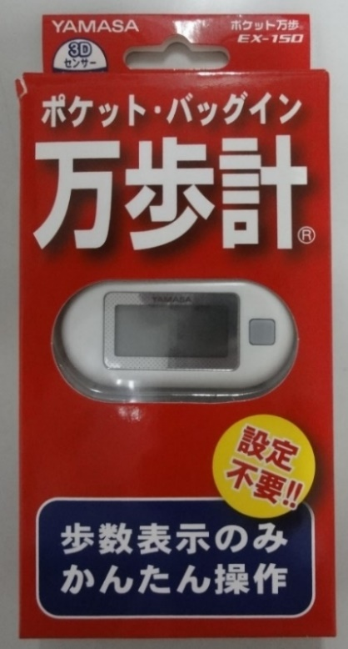

発送、返却について
【歩数計申し込み、発送について】
申込期間：１０月３日（月）～１０月２１日（金）まで
※なるべくお早めにお申し込みください。地域によってイベント開始までにお届けできない場合もあります。
・本フォーマットに必要事項を記入の上、以下のメールアドレスへ添付し送信してください。
ーーーーーーーーーーーーーーーーーーーーーーーーーーーーーーーーーーーーーー
申込先メールアドレス：kenpo-teamwalking@list.sharp.co.jp
メールタイトル： 歩数計貸出申込書 【勤務地+所属もしくはチーム名】
メール本文： 全社チームウォーキング事務局宛て
歩数計貸出申請を致します。
申込者名 〇〇〇〇〇
ーーーーーーーーーーーーーーーーーーーーーーーーーーーーーーーーーーーーーー
・歩数計の発送は、社内便「申込者宛て」に送付します。
・なるべく職場、グループ、チームで取りまとめの上お申込みをお願い致します。
個人での申し込みも可能
・本フォーマット（エクセルシート）のまま、メール送付ください。（pdf化不要）
【歩数計取り扱い、返却について】
・イベント終了後、速やかにご返却をお願い致します。
ーーーーーーーーーーーーーーーーーーーーーーーーーーーーーーーーーーーーーー
〔歩数計返却先〕
天理）シャープ健康保険組合 天理スポーツセンター 亀津管理長宛て kametsu.katsuharu@sharp.co.jp 8-570-108596
ーーーーーーーーーーーーーーーーーーーーーーーーーーーーーーーーーーーーーー
〇歩数計（万歩計）の詳しい使用方法は、同梱の説明書をご確認ください。 （※日付自動更新、歩数のメモリー機能はありません。）
〇貸し出し用（リサイクル品）のため、電池切れの個体もあります。 その際は、各自でご入手お願いいたします。（ボタン電池：「CR2032」 家電店、100均ショップ等で入手可能）

